Sheet2
昆明海埂训练基地材料明细清单
序号 | 名称 | 型号 | 数量 | 单位 | 单价 | 金额 | 图片
1 | 套装门锁体 | 11.5*6.5 | 3 | 把 | 15.00 | 45.00 | 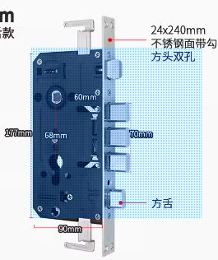
2 | 防盗门把手（锁壳） |  | 3 | 个 | 24.00 | 72.00
3 | 防盗门锁芯 | 75偏芯 | 5 | 把 | 13.00 | 65.00
4 | 卫生间门锁 |  | 10 | 把 | 18.00 | 180.00 | 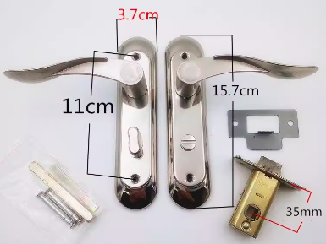
5 | 双孔面盆混合龙头 |  | 2 | 套 | 98.00 | 196.00 |  | 冷热尖头
6 | 尖头高压软管 | 60cm | 10 | 根 | 5.80 | 58.00
7 | 淋浴混合龙头 | 孔距15.5 | 2 | 套 | 145.00 | 290.00 |  | 含淋浴杆、花洒、软管喷头
8 | 淋浴花洒 |  | 10 | 个 | 9.50 | 95.00
9 | 淋浴软管 | 1.5米 | 10 | 根 | 9.50 | 95.00
10 | 快开水龙头 |  | 5 | 个 | 14.00 | 70.00
11 | 快开水龙头阀芯 |  | 10 | 个 | 2.50 | 25.00
12 | 平头高压软管 | 60cm | 10 | 根 | 5.80 | 58.00
13 | 铜闸阀 | DN15 | 10 | 个 | 15.00 | 150.00 |  | 老式
14 | 下水塑料套装 |  | 5 | 套 | 10.00 | 50.00
15 | 下水管 |  | 5 | 根 | 7.00 | 35.00
16 | LED吸顶灯 | 圆型24W | 5 | 盏 | 10.00 | 50.00
17 | LED灯盘模组 | 24W | 10 | 盏 | 18.50 | 185.00
18 | 平板灯 | 300*300 | 5 | 盏 | 35.00 | 175.00 | 卫生间
19 | LED孔灯白光 | 外直径15CM | 5 | 个 | 22.00 | 110.00 |  | 格栅吊顶安装于走道AC220
20 | 衣柜飞机铰链 |  | 5 | 个 | 7.00 | 35.00
21 | 衣柜锁 |  | 15 | 把 | 4.00 | 60.00
22 | 32A/2P空开 |  | 2 | 个 | 14.00 | 28.00
23 | 暗装空开箱盖 | 15cm*15cm | 4 | 个 | 12.00 | 48.00
24 | 暗装五孔插座 |  | 5 | 个 | 8.00 | 40.00
25 | 暗装双联开关 |  | 2 | 个 | 4.00 | 8.00
26 | 明装五孔插座 |  | 3 | 个 | 8.00 | 24.00
27 | 电工胶带 |  | 5 | 卷 | 2.50 | 12.50
28 | 生料带 |  | 5 | 卷 | 1.30 | 6.50
29 | 玻璃胶透明 |  | 10 | 只 | 7.50 | 75.00
30 | 冲水箱 |  | 2 | 个 | 85.00 | 170.00
31 | 冲水箱进排水阀 |  | 3 | 套 | 25.00 | 75.00
32 | 苏通爪 |  | 1 | 根 | 6.00 | 6.00
33 | 松动剂 |  | 1 | 瓶 | 9.00 | 9.00 | 润滑除锈
34 | 钢卷尺 | 5.5 | 1 | 把 | 12.00 | 12.00
35 | 万用表 |  | 1 | 个 | 60.00 | 60.00
36 | 感应电笔 |  | 1 | 只 | 5.00 | 5.00
37 | 尖嘴钳 |  | 1 | 把 | 20.00 | 20.00
38 | 斜口钳 |  | 1 | 把 | 15.00 | 15.00
39 | 活动扳手 | 300mm | 1 | 把 | 22.00 | 22.00
40 | 大力钳 |  | 1 | 把 | 15.00 | 15.00 | 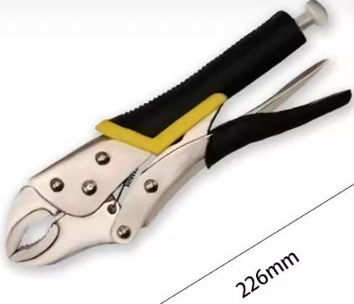
41 | 内六角扳手 |  | 1 | 套 | 15.00 | 15.00
42 | 小锤 |  | 1 | 把 | 10.00 | 10.00
43 | 墙纸刀 |  | 1 | 把 | 5.00 | 5.00
44 | 刀片 |  | 1 | 盒 | 5.00 | 5.00
45 | 头灯 |  | 1 | 个 | 25.00 | 25.00
46 | 合计 |  |  |  |  | 2,810.00

